Лист1
 |  |  |  |  |  |  |  |  |  | номер 1
A= | 9 | 0 | 0 | 0 |  | F= | 45 |  |  | Симметричная A, метод квадратного корня. Гайд:
 | 0 | 1 | 1 | 0 |  |  | 12 |  |  |  | 1. Тык файл > создать копию
 | 0 | 1 | 10 | 18 |  |  | 66 |  |  |  | 2. Введите А, F в синие поля
 | 0 | 0 | 18 | 40 |  |  | 112 |  |  |  | 3. Спишите ответ из оранжевого поля
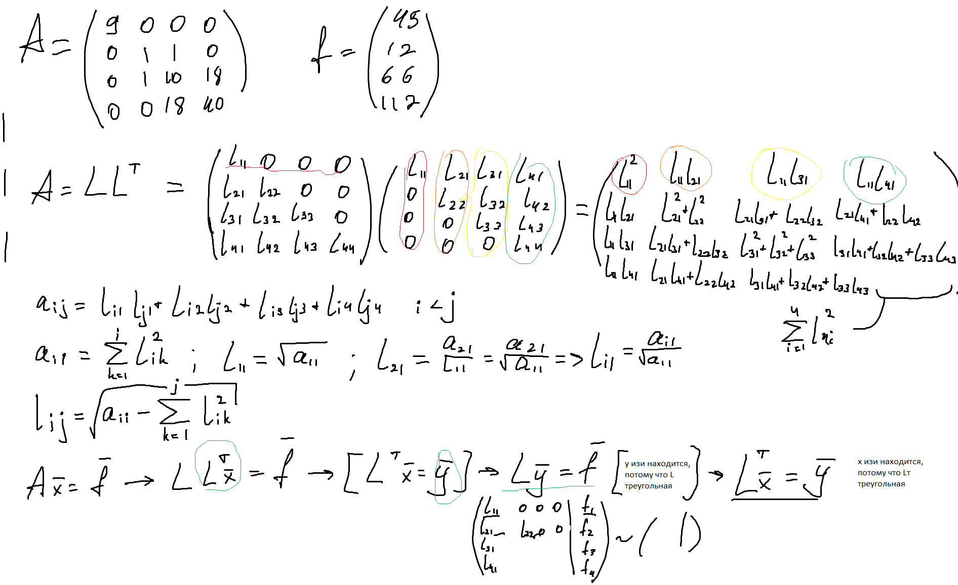

A=L*Lt= | 3 | 0 | 0 | 0 | * | 3 | 0 | 0 | 0
 | 0 | 1 | 0 | 0 |  | 0 | 1 | 1 | 0
 | 0 | 1 | 3 | 0 |  | 0 | 0 | 3 | 6
 | 0 | 0 | 6 | 2 |  | 0 | 0 | 0 | 2

y= | 15 |  |  |  | x= | 5
 | 12 |  |  |  |  | 8
 | 18 |  |  |  |  | 4
 | 2 |  |  |  |  | 1

Ответ: | 0 | 0 | 6 | 2 | 5 | 8 | 4 | 1
 | 0 0 6 2 5 8 4 1

 |  |  |  |  |  |  |  |  |  | Второй номер
Таблица: | x | -9 | -3 | -1 | 1 | 2 |  |  |  | Значение спайна в точке по таблице
 | S(x) | -5940 | -234 | -12 | 10 | 66 |  |  |  |  | 1. Тоже файл > создать копию
 | S'(x) | 1965 | 225 | 29 | 25 | 95 |  |  |  |  | 2. Введите таблецу и x в синее поле
 |  |  |  |  |  |  |  |  |  |  | 3. Спишите с оранжевого поля и радуйтесь 100 баллам
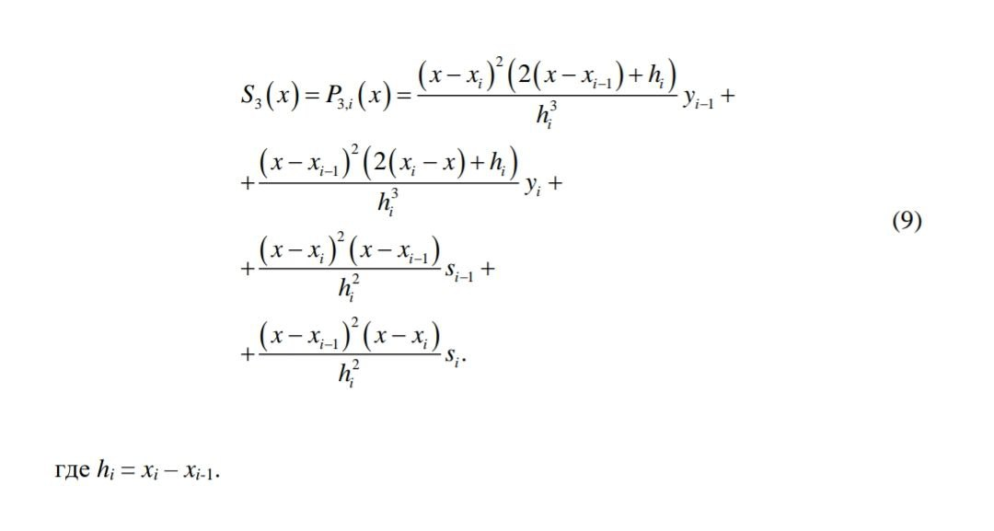
Найти в точке: | -7.50

Промежуток: |  | i-1 | i | h= | 6
 | x | -9 | -3
 | y | -5940 | -234
 | s | 1965 | 225

S1= | -5011.875
S2= | -36.5625
S3= | 1657.96875
S4= | -63.28125

S= | -3453.750

